교재 128쪽 예제 4-7
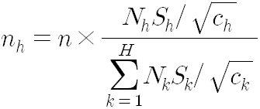
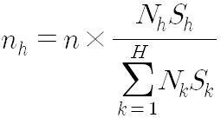
교재 128쪽 예제 4-7, 예제 4-8, 예제 4-9 : 표본배분

* 어느 제조업종의 전국 총 생산량을 추정하기 위한 조사

층 번호 | 규모 | 사업체 수 | 층별 표본표준편차 | 조사비용
1 | 49인 이하 | 18,000 | 80 | 1
2 | 50-99인 | 4,000 | 200 | 1
3 | 100-249인 | 2,000 | 600 | 2
4 | 250인 이상 | 500 | 1900 | 3
계

(1) n=500에 대한 비례배분법에 의한 표본배분 결과

(2) 네이만배분법에 의한 표본배분 결과

(3) 최적배분법에 의한 표본배분 결과

